Sheet1
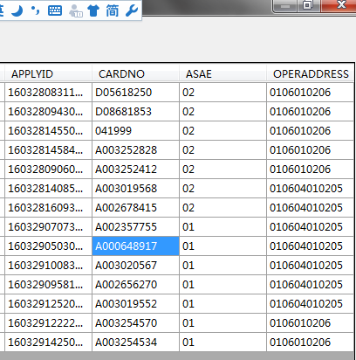
名字 | 年龄 | 性别 | 科室 | 术前诊断 | 拟行手术 | 日期 | 手续医生 | 麻醉方法 | 病人编号 | 住院号 | 床号 | 申请单号 | 卡号 | 是否急诊 | 手术地点
顾亚琴 | 53 | 女 | 盛泽骨科 | 膝关节病 | 膝关节清理术 | 3/29/16 | 陈同磊 | 腰麻 | 0106SZ10112016031900002 | 0559421 | 1116 | 160328083117SZ07213146001 | D05618250 | 02 | 106010206
沈仁官 | 75 | 男 | 盛泽骨科 | T5、T9压缩性骨折 | 经皮椎体成形术 | 3/29/16 | 陈胜 | 全身麻醉 | 0106SZ03712016032100013 | 0577603 | 1156 | 160328094307SZ0527302001 | D08681853 | 02 | 106010206
芦小香 | 85 | 女 | 骨科(关节) | 股骨颈骨折 | 人工股骨头置换术 | 3/29/16 | 贾建国 | 硬膜外阻滞 | 0106SZ1013201603250000D | 0577794 | 1214 | 160328145506SZ04778501001 | 41999 | 02 | 106010206
李永平 | 29 | 男 | 骨科(关节) | 胫骨平台骨折 | 胫骨平台骨折切开复位内固定术 | 3/29/16 | 贾建国 | 硬膜外阻滞 | 0106SZ0371201603250000Q | 0577805 | 1207 | 160328145844SZ04774551001 | A003252828 | 02 | 106010206
裴明瑞 | 17 | 男 | 盛泽骨科 | 左锁骨骨折 | 锁骨骨折切开复位内固定术 | 3/29/16 | 陈胜 | 全身麻醉 | 0106SZ11482016032800003 | 0577902 | 1129 | 160328090604SZ05275610001 | A003252412 | 02 | 106010206
张春荣 | 24 | 女 | 盛泽妇幼产科 | 瘢痕子宫 | 子宫下段剖宫产术 | 3/29/16 | 钮江华 | 半身麻醉 | 0106SZ05992016032800004 | 0577928 | F416 | 160328140856SZ0050282001 | A003019568 | 02 | 10604010205
尹丽 | 21 | 女 | 盛泽妇幼产科 | 胎儿宫内窘迫 | 子宫下段剖宫产术 | 3/29/16 | 金秋明 | 硬膜外阻滞 | 0106SZ05992016032800008 | 0577941 | F404 | 160328160933SZ03166529001 | A002678415 | 02 | 10604010205
张建英 | 30 | 女 | 盛泽妇幼产科 | 瘢痕子宫 | 子宫下段剖宫产术 | 3/29/16 | 梅芳 | 腰麻硬膜外联合阻滞 | 0106SZ06012016032900002 | 577973 | F425 | 160329070731SZ04954829001 | A002357755 | 01 | 10604010205
易平 | 25 | 女 | 盛泽妇幼产科 | 瘢痕子宫 | 子宫下段剖宫产术 | 3/29/16 | 钮江华 | 腰麻硬膜外联合阻滞 | 0106SZ06012016032900003 | 577975 | F436 | 160329050301SZ0050986001 | A000648917 | 01 | 10604010205
朱文平 | 25 | 女 | 盛泽妇幼妇科 | 异位妊娠 | 输卵管切除术 | 3/29/16 | 戚玲玲 | 硬膜外阻滞 | 0106SZ10152016032900003 | 577993 | F218 | 160329100832SZ09492087001 | A003020567 | 01 | 10604010205
陈萍 | 32 | 女 | 盛泽妇幼产科 | 瘢痕子宫 | 子宫下段剖宫产术 | 3/29/16 | 沈建锋 | 腰麻硬膜外联合阻滞 | 0106SZ10152016032900004 | 571655 | F203 | 160329095810SZ04722782001 | A002656270 | 01 | 10604010205
刘年美 | 40 | 女 | 盛泽妇幼妇科 | 异位妊娠 | 输卵管切除术 (微创) | 3/29/16 | 沈菊芳 | 全身麻醉 | 0106SZ10152016032900006 | 578003 | F245 | 160329125204SZ02138923001 | A003019552 | 01 | 10604010205
余斌 | 31 | 男 | 胃肠外科一 | 腹痛 | 阑尾切除术 | 3/29/16 | 袁雄 | 腰麻 | 0106SZ1013201603290000B | 578010 | 841 | 160329122225SZ02069485001 | A003254570 | 01 | 106010206
单晓军 | 24 | 男 | 骨科(手足外科) | 开放性手部损伤 | 手外伤清创术 | 3/29/16 | 罗云洪 | 局部浸润麻醉 | 0106SZ1013201603290000E | 578013 | 1238 | 160329142509SZ00314219001 | A003254534 | 01 | 106010206

